Hoja1
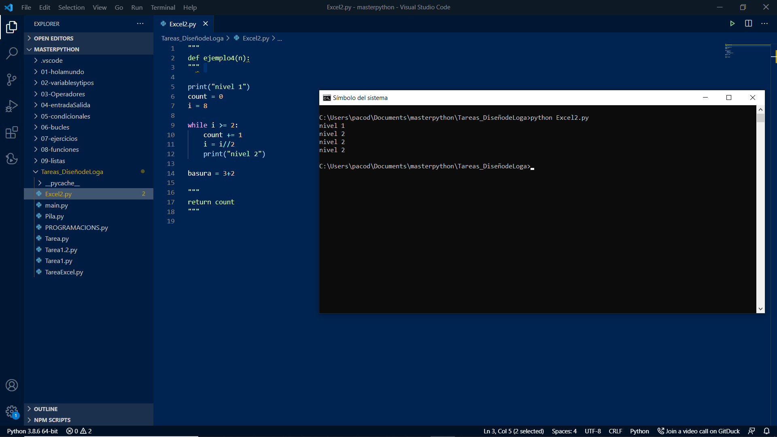
i | 3+Log(i)
2 | 3.3010299957
4 | 3.6020599913
6 | 3.7781512504
8 | 3.903089987
10 | 4
12 | 4.079181246
14 | 4.1461280357
16 | 4.2041199827
18 | 4.2552725051
20 | 4.3010299957
22 | 4.3424226808
24 | 4.3802112417
26 | 4.414973348
28 | 4.4471580313
30 | 4.4771212547
32 | 4.5051499783
34 | 4.531478917
36 | 4.5563025008
38 | 4.5797835966
40 | 4.6020599913

